congedo vittime di violenza
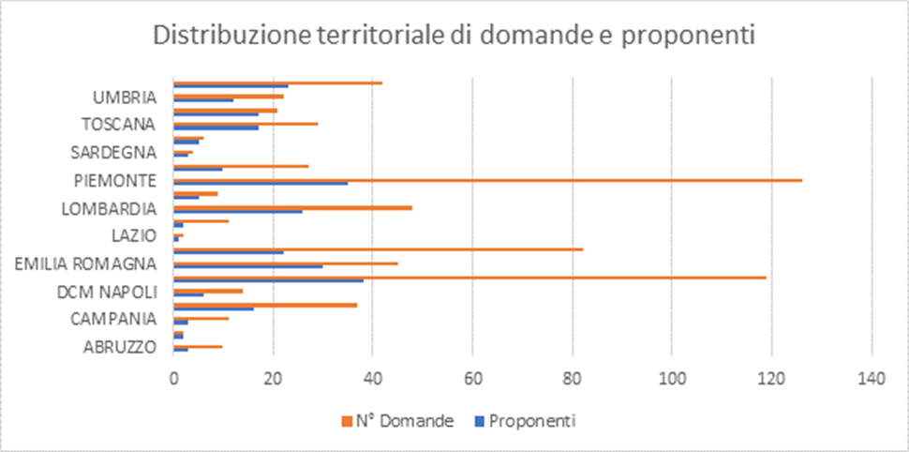
Monitoraggio congedo indennizzato per le donne vittime di violenza di genere - art. 24 del D.Lgs. n. 80/2015. Ricognizione delle domande pervenute presso le sedi del territorio dal 1 gennaio al 31 12 2019
Regione | Domande | Proponenti
ABRUZZO | 10 | 3
BASILICATA | 0 | 0
CALABRIA | 2 | 2
CAMPANIA | 11 | 3
DCM MILANO | 37 | 16
DCM NAPOLI | 14 | 6
DCM ROMA | 119 | 38
EMILIA ROMAGNA | 45 | 30
FRIULI VENEZIA GIULIA | 82 | 22
LAZIO | 2 | 1
LIGURIA | 11 | 2
LOMBARDIA | 48 | 26
MARCHE | 9 | 5
MOLISE | 0 | 0
PIEMONTE | 126 | 35
PUGLIA | 27 | 10
SARDEGNA | 4 | 3
SICILIA | 6 | 5
TOSCANA | 29 | 17
TRENTINO ALTO ADIGE | 21 | 17
UMBRIA | 22 | 11
VALLE d’AOSTA | 0 | 0
VENETO | 42 | 23
TOTALE | 667 | 275

La modalità di invio telematico delle singole domande, a decorrere in via esclusiva dal 1° aprile 2019, ha favorito la proliferazione delle stesse rispetto alla presentazione alla sede del modello cartaceo, nel quale le proponenti preferivano inserire più periodi da fruire nell’anno, evitando di recarsi più volte agli sportelli.

Monitoraggio congedo indennizzato per le donne vittime di violenza di genere. Art.24 dlgs n.80 del 15 giugno 2015. Anno 2018 |  |  | Monitoraggio congedo indennizzato per le donne vittime di violenza di genere. Art.24 dlgs n.80 del 15 giugno 2015. Anno 2017 |  | Congedo indennizzato per le donne vittime di violenza di genere. Art.24 dlgs n.80 del 15 /6/2015. Ricognizione delle domande pervenute presso le sedi del territorio anno 2016
REGIONE | TOTALE DOMANDE PERVENUTE |  | REGIONE | TOTALE DOMANDE PERVENUTE | REGIONE | N.DOMANDE
ABRUZZO | 1 |  | ABRUZZO | 1 | ABRUZZO | 0
BASILICATA | 0 |  | BASILICATA | 0 | BASILICATA | 0
CALABRIA | 2 |  | CALABRIA | 3 | CALABRIA | 0
CAMPANIA | 3 |  | CAMPANIA | 1 | CAMPANIA | 2
EMILIA ROMAGNA | 32 |  | EMILIA ROMAGNA | 37 | EMILIA ROMAGNA | 19
FRIULI VENEZIA GIULIA | 18 |  | FRIULI VENEZIA GIULIA | 17 | FRIULI VENEZIA GIULIA | 0
LAZIO | 26 |  | LAZIO | 21 | LAZIO | 0
LIGURIA | 3 |  | LIGURIA | 2 | LIGURIA | 1
LOMBARDIA | 38 |  | LOMBARDIA | 23 | LOMBARDIA | 8
MARCHE | 5 |  | MARCHE | 3 | MARCHE | 1
MOLISE | 0 |  | MOLISE | 0 | MOLISE | 0
PIEMONTE | 8 |  | PIEMONTE | 9 | PIEMONTE | 7
PUGLIA | 4 |  | PUGLIA | 1 | PUGLIA | 0
SARDEGNA | 0 |  | SARDEGNA | 2 | SARDEGNA | 1
SICILIA | 0 |  | SICILIA | 6 | SICILIA | 0
TOSCANA | 29 |  | TOSCANA | 14 | TOSCANA | 5
TRENTINO ALTO ADIGE | 7 |  | TRENTINO ALTO ADIGE | 8 | TRENTINO ALTO ADIGE | 3
UMBRIA | 9 |  | UMBRIA | 0 | UMBRIA | 0
VALLE d'AOSTA | 0 |  | VALLE d'AOSTA | 0 | VALLE d'AOSTA | 0
VENETO | 31 |  | VENETO | 11 | VENETO | 3
TOTALE | 216 |  | TOTALE | 159 | TOTALE | 50

